koshtorys
Кошторис витрат на реалізацію проекту облаштування спортивно простору для дітей та дорослих з вуличними тренажерами на території вул.Донецьке шосе 106 ,104 та інших навколишніх будинків
№ | Назва ігрового комплексу | кількість штук | вартість за 1 од. | вартість | зображення
1 | Пресс с упором на руки | 1 | 5800 | 5800 | 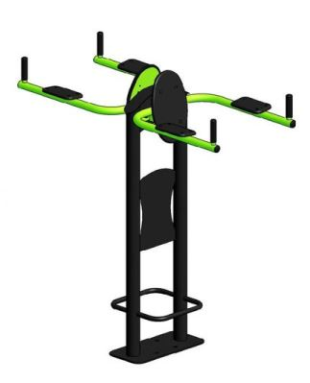
2 | Гребний тренажер | 1 | 7200 | 7200 | 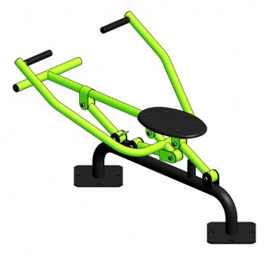
3 | Орбітрек | 1 | 7300 | 7300 | 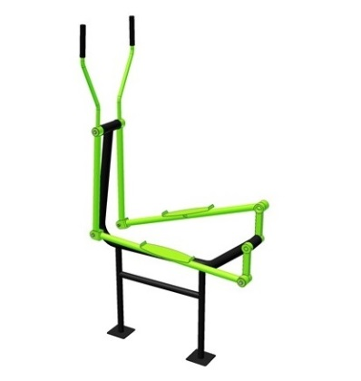
4 | Тренажер для ягодичных приводящих-отводящих мышц бедра | 1 | 6900 | 6900 | 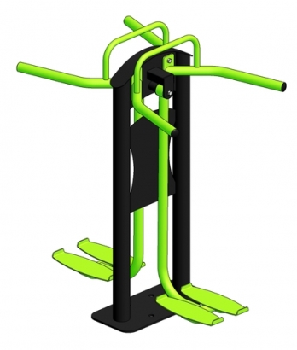
5 | Воздушный ходок | 1 | 5900 | 5900 | 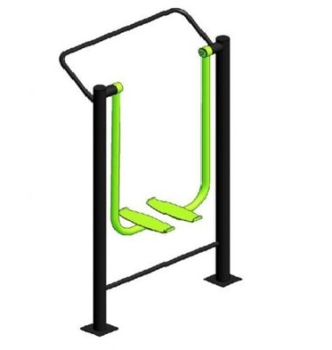
6 | Хос райдер | 1 | 6700 | 6700 | 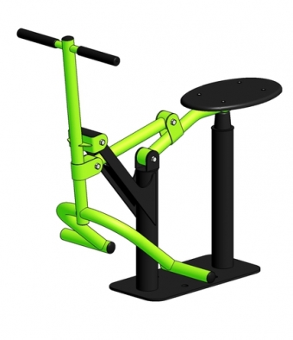
7 | Велотренажер | 1 | 7600 | 7600 | 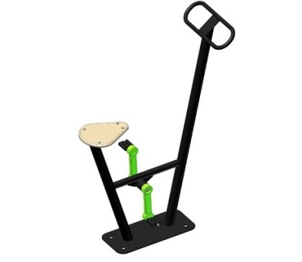
8 | Тренажер для мышц бедра Маятник Твистер | 1 | 6900 | 6900 | 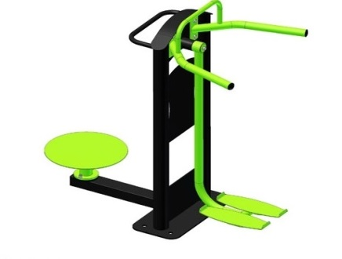
9 | Жим ногами горизонтальный | 1 | 7200 | 7300 | 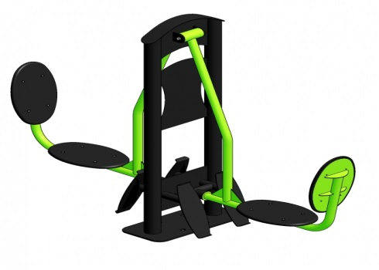
10 | Батерфляй | 1 | 13000 | 13000 | 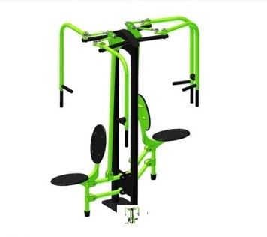
11 | Жим от груди | 1 | 13600 | 13600 | 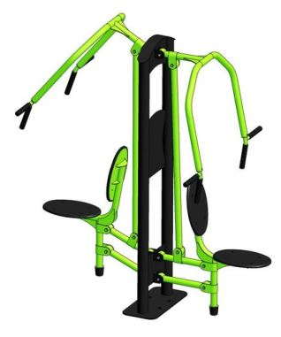
12 | Рычажная тяга | 1 | 10700 | 10700 | 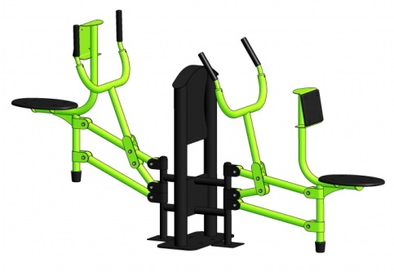
13 | Жим ногами | 1 | 6500 | 6500 | 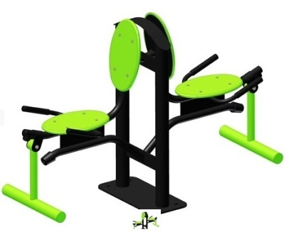
14 | Брусья | 1 | 5700 | 5700 | 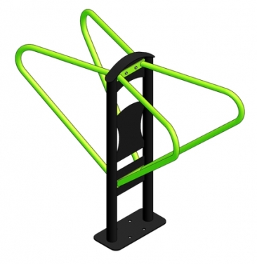
15 | Турник | 1 | 6400 | 6400 | 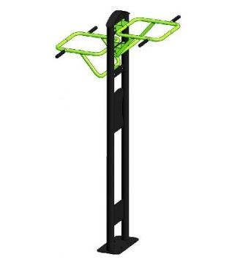
16 | Тренажер для мышц брюшного пресса | 1 | 5600 | 5600 | 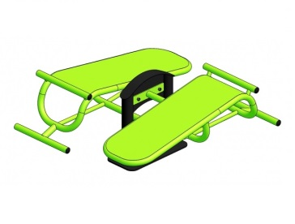
17 | Тренажер для мышц бицепса | 1 | 11800 | 11800 | 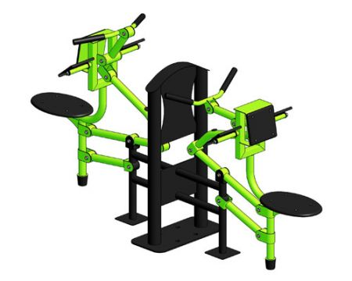
18 | Балансир | 1 | 4800 | 4800 | 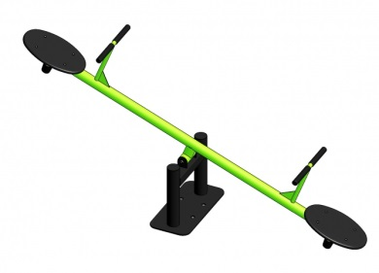
19 | Брусья ДП1117 | 1 | 3300 | 3300 | 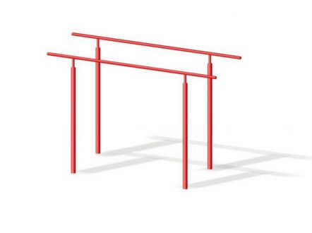
20 | Вешалка Грибок | 1 | 8900 | 8900 | 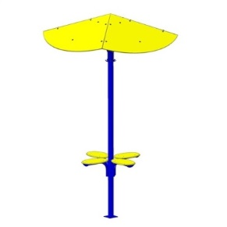
21 | Урна ДП1219 | 2 | 650 | 1300 | 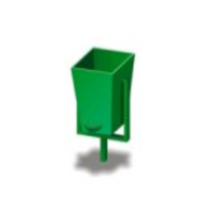
22 | Лавочка ДП307 | 1 | 1700 | 1700 | 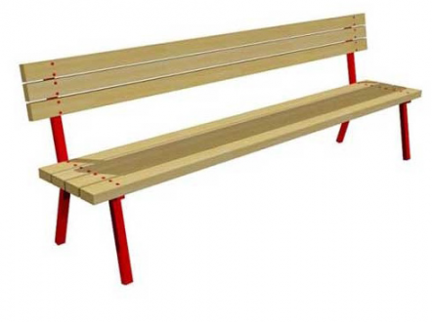
 | Доставка та встановлення дитячого/спортивного майданчика |  |  | 30000
 | інші непередбачувані витрати |  |  | 15000
загальна сума по кошторису |  |  |  | 199900

